Comparativo
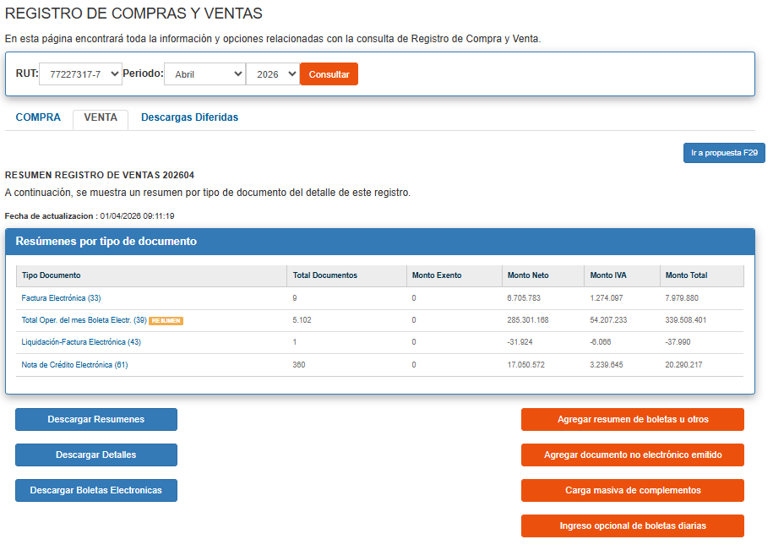
 | SII | ADVICOM | SIAL/Inform Rodrigo | DIF ADVICOM /SII | DIF SIAL/SII | DIF ADVICOM/SIAL
enero | 250,365,366 | 250,365,366 | 250,365,555 | - | -189 | -189
febrero | 209,975,096 | 209,975,096 | 209,975,278 | - | -182 | -182
marzo | 242,308,545 | 242,308,545 | 242,308,739 | - | -194 | -194
abril | 274,924,445 | 271,180,481 | 2,848,513 | 3,743,964 | 272,075,932 | 268,331,968
mayo |  |  |  | - | - | -
junio |  |  |  | - | - | -
julio |  |  |  | - | - | -
agosto |  |  |  | - | - | -
septiembre |  |  |  | - | - | -
octubre |  |  |  | - | - | -
noviembre |  |  |  | - | - | -
diciembre |  |  |  | - | - | -
 | 977,573,452 | 973,829,488 | 705,498,085 | 3,743,964 | 272,075,367 | 268,331,403

mkt
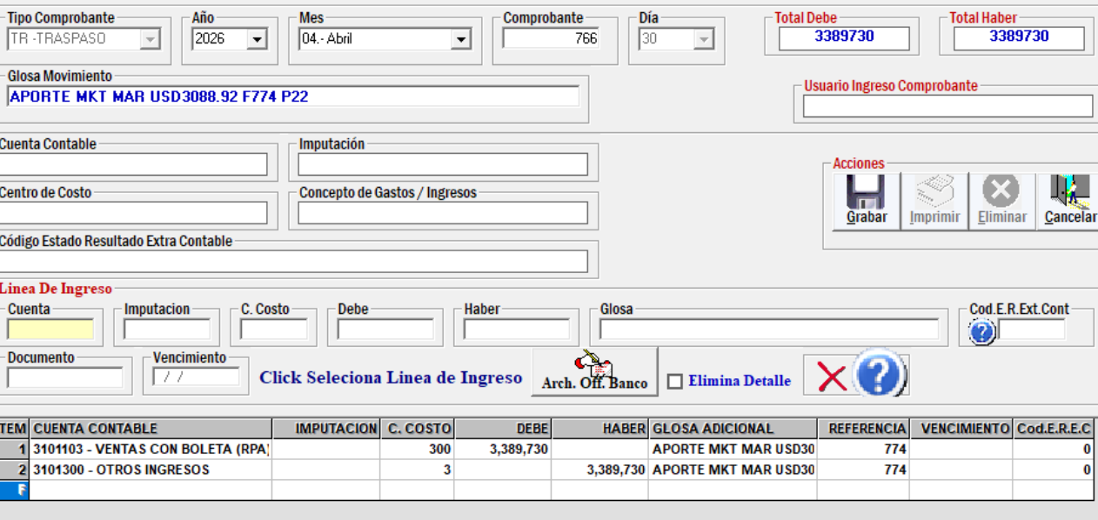
2,848,513 | APORTE MKT MAR USD3088.92 F774 P22

